40 海面漁業漁獲量
40 海面漁業漁獲量

 | 時点 2024(R6)年（毎年）
 | 単位 ｔ |  |  |  |  |  |  | 偏差値 |  | 50.6
順位 |  | 都道府県名 |  | 数 値 |  | 順位 | 都道府県名 |  | 数 値

 |  |  | 全 国 |  | 2,786,195 | 24 |  | 山 口 |  | 20,437
1 |  |  | 北海道 |  | 785,802 | 25 |  | 大 分 |  | 17,931
2 |  |  | 長 崎 |  | 297,100 | 26 |  | 広 島 |  | 17,675
3 |  |  | 茨 城 |  | 231,853 | 27 |  | 大 阪 |  | 17,127
4 |  |  | 宮 城 |  | 164,547 | 28 |  | 福 岡 |  | 16,008
5 |  |  | 静 岡 |  | 157,665 | 29 |  | 和歌山 |  | 14,054
6 |  |  | 島 根 |  | 101,007 | 30 |  | 沖 縄 |  | 13,502
7 |  |  | 鳥 取 |  | 89,922 | 31 |  | 熊 本 |  | 11,278
8 |  |  | 宮 崎 |  | 82,299 | 32 |  | 香 川 |  | 10,792
9 |  | ◎ | 千 葉 |  | 79,828 | 33 |  | 福 井 |  | 10,055
10 |  |  | 岩 手 |  | 73,500 | 34 |  | 徳 島 |  | 9,724
11 |  |  | 愛 媛 |  | 62,548 | 35 |  | 京 都 |  | 9,309
12 |  |  | 高 知 |  | 58,507 | 36 |  | 佐 賀 |  | 4,321
13 |  |  | 三 重 |  | 58,452 | 37 |  | 秋 田 |  | 4,251
14 |  |  | 青 森 |  | 57,019 | 38 |  | 山 形 |  | 2,503
15 |  |  | 福 島 |  | 54,083 | 39 |  | 岡 山 |  | 2,363
16 |  |  | 鹿児島 |  | 44,069 | － |  | 栃 木 |  | -
17 |  |  | 石 川 |  | 35,130 | － |  | 群 馬 |  | -
18 |  |  | 兵 庫 |  | 32,301 | － |  | 埼 玉 |  | -
19 |  |  | 東 京 |  | 29,975 | － |  | 山 梨 |  | -
20 |  |  | 神奈川 |  | 29,033 | － |  | 長 野 |  | -
21 |  |  | 愛 知 |  | 27,927 | － |  | 岐 阜 |  | -
22 |  |  | 富 山 |  | 27,445 | － |  | 滋 賀 |  | -
海面漁業漁獲量
北海道 | 785802
青 森 | 57019
岩 手 | 73500
宮 城 | 164547
秋 田 | 4251
山 形 | 2503
福 島 | 54083
茨 城 | 231853
栃 木 | 0
群 馬 | 0
埼 玉 | 0
千 葉 | 79828
東 京 | 29975
神奈川 | 29033
新 潟 | 24852
富 山 | 27445
石 川 | 35130
福 井 | 10055
山 梨 | 0
長 野 | 0
岐 阜 | 0
静 岡 | 157665
愛 知 | 27927
三 重 | 58452
滋 賀 | 0
京 都 | 9309
大 阪 | 17127
兵 庫 | 32301
奈 良 | 0
和歌山 | 14054
鳥 取 | 89922
島 根 | 101007
岡 山 | 2363
広 島 | 17675
山 口 | 20437
徳 島 | 9724
香 川 | 10792
愛 媛 | 62548
高 知 | 58507
福 岡 | 16008
佐 賀 | 4321
長 崎 | 297100
熊 本 | 11278
大 分 | 17931
宮 崎 | 82299
鹿児島 | 44069
沖 縄 | 13502
23 |  |  | 新 潟 |  | 24,852 | － |  | 奈 良 |  | -

千葉県の推移
令和2年 | 99143 | 8
令和3年 | 105505 | 7
令和4年 | 103222 | 6
令和5年 | 79158 | 9
令和6年 | 79828 | 9
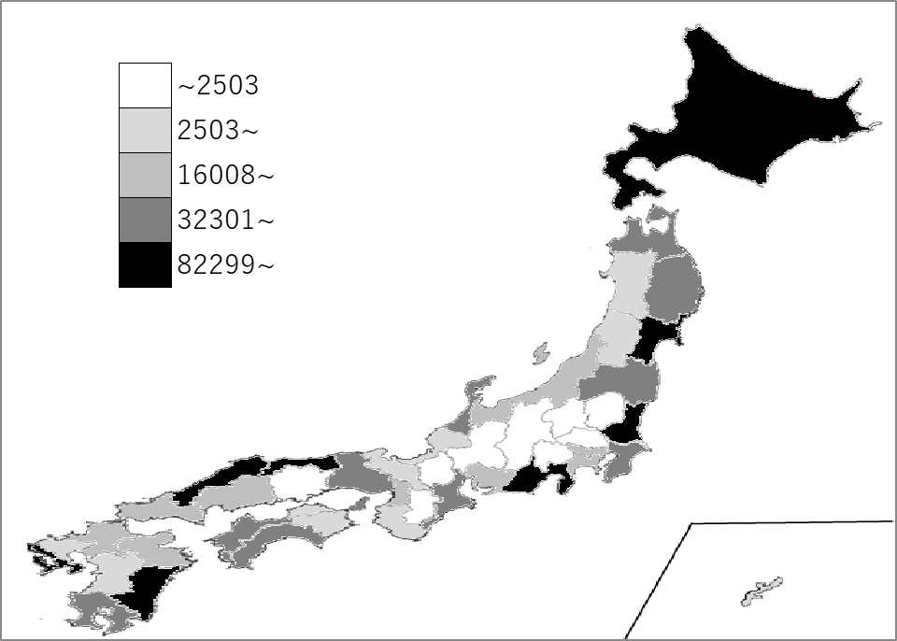

《備 考》 ・資料出所 農林水産省「海面漁業生産統計調査（漁業・養殖業生産統計）」

